Sheet1
Nomor | Nama topik | Screenshot | Deskripsi Feedback (contoh: kunci jawaban tidak sesuai) | Expected Result (contoh: seharusnya kunci jawabannya adalah)
1 | Bagian Tech Stack | 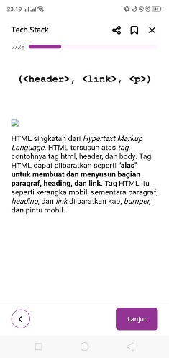 | gambar tidak tampil | harusnya menampilkan gambar sesuai gambar sebelumnya

2 | Bagian Tech Stack | 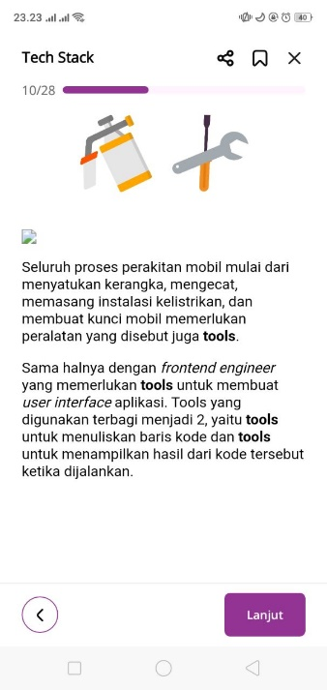 | gambar tidak tampil | harusnya menampilkan gambar sesuai gambar sebelumnya

3 | Bagian Tech Stack | 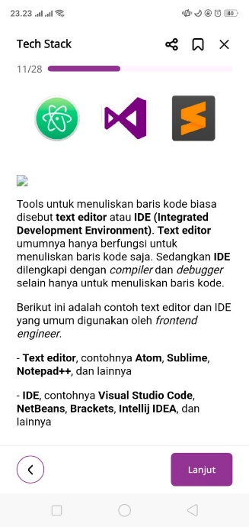 | gambar tidak tampil | harusnya menampilkan gambar sesuai gambar sebelumnya

4 | Bagian Tech Stack | 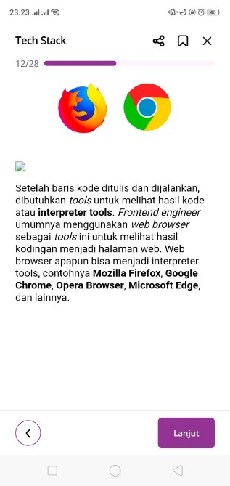 | gambar tidak tampil | harusnya menampilkan gambar sesuai gambar sebelumnya

